Sheet1
 | 赤
 | 橙
 | 緑
 | 黄色

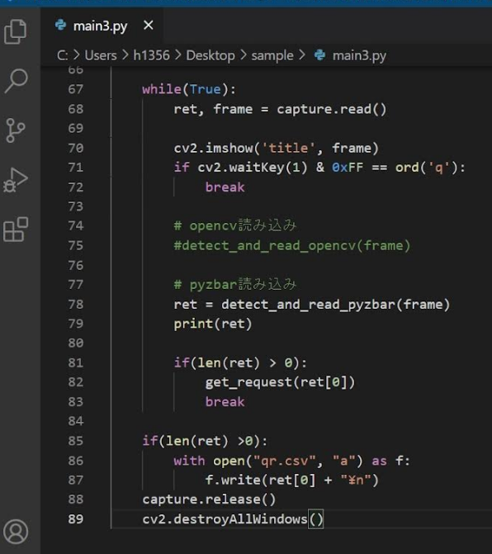
NC1
NO1
COM1
 | 黒 | 配線図 |  |  |  |  |  |  |  |  |  |  | 黒
 | N.C.1 |  |  |  |  |  |  |  |  |  |  |  | N.C.1
 | N.C.2 |  |  |  |  |  |  |  |  |  |  |  | N.C.2 |  |  |  | パトライト配線図
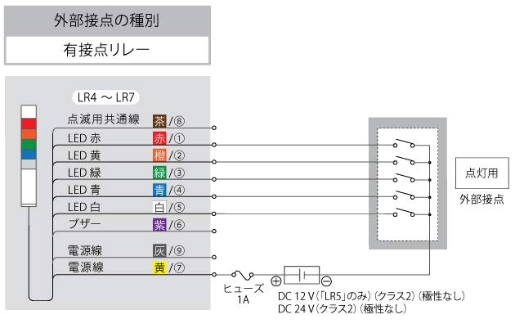
 | N.O.1 |  |  |  |  |  |  |  |  |  |  |  | N.O.1
 | N.O.2 |  |  |  |  |  |  |  |  |  |  |  | N.O.2
NC1
 | COM.1 |  |  |  |  |  |  |  |  |  |  |  | COM.1
 | COM.2 |  |  |  |  |  |  |  |  |  |  |  | COM.2
NO1
COM1
端子台 7
端子台 5
端子台 1
NC2
 | 赤 |  |  |  |  |  |  |  |  |  |  |  | 赤ボタン
 | N.C.1 |  |  |  |  |  |  |  |  |  |  |  | N.C.1
 | N.C.2 |  |  |  |  |  |  |  |  |  |  |  | N.C.2
端子台 6
COM2
 | N.O.1 |  |  |  |  |  |  |  |  |  |  |  | N.O.1
端子台 3
NO2
 | N.O.2 |  |  |  |  |  |  |  |  |  |  |  | N.O.2
 | COM.1 |  |  |  |  |  |  |  |  |  |  |  | COM.1
 | COM.2 |  |  |  |  |  |  |  |  |  |  |  | COM.2
 |  |  |  |  |  |  |  |  |  |  |  |  |  |  |  |  | スイッチのピンアサイン
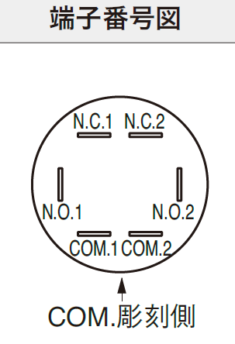
 | LTE-M |  |  |  |  |  |  |  |  |  |  |  | RSW1 | リードスイッチ①
 | LTE-M |  |  |  |  |  |  |  |  |  |  |  | RSW1
もう１段インデント挿入
端子台 |  |  |  |  |  |  |  |  |  |  |  |  | RSW2 | リードスイッチ②
 |  |  |  |  |  |  |  |  |  |  |  |  | RSW2

 |  |  |  |  |  |  |  |  |  |  |  |  |  |  | 刻印 | 端子名
 | V+ | 端子台 |  |  |  |  |  |  |  |  |  |  |  |  | N.C.1 | COM.2
 | V- |  |  |  |  |  |  |  |  |  |  |  |  |  | N.C.2 | COM.1
 |  |  | 1 | 2 | 3 | 4 | 5 | 6 | 7 | 8 | 9 | 10 |  |  | N.O.1 | N.O.2
 |  |  |  |  |  |  |  |  |  |  |  |  |  |  | N.O.2 | N.O.1
 |  |  |  |  |  |  |  |  |  |  |  |  |  |  | COM.1 | N.C.2
 |  |  |  |  |  |  |  |  |  |  |  |  |  |  | COM.2 | N.C.1
 |  |  |  |  |  |  |  |  |  |  |  |  | V+
 |  |  |  |  |  |  |  |  |  |  |  |  | V-
 |  |  | 赤 | 橙 | 緑 | 黄色

 |  |  |  |  |  |  | LTE-M

